工作表2
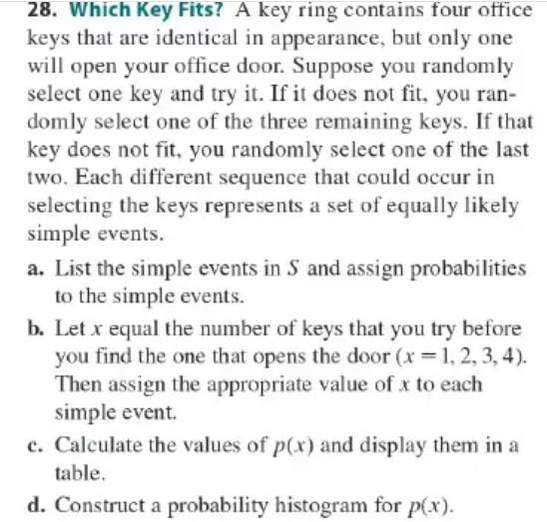
 |  |  |  |  |  |  |  |  | X=1 |  | X=2 |  | X=3 |  | X=4 | X=1 | X=2 | X=3 | X=4
CH05.01_28
 |  |  |  |  |  | a.b | 假設K1是正確的 |  |  |  |  |  |  |  |  |  | K3,K1
 |  |  |  |  |  |  |  |  | K1 |  |  |  |  |  |  | K3 | 0.083333333333
 |  |  |  |  |  |  |  |  | 0.25
 |  |  |  |  |  |  |  |  |  |  |  |  |  |  |  |  | K3,K2 | K3,K2,K1
 |  |  |  |  |  |  |  |  |  |  |  |  |  |  |  |  |  | 0.041666666667
 |  |  |  |  |  |  |  |  |  |  |  |  |  |  |  |  |  | K3,K2,K4 | K3,K2,K4,K1
 |  |  |  |  |  |  |  |  |  |  |  |  |  |  |  |  |  |  | 0.041666666667
 |  |  |  |  |  |  |  |  |  |  |  |  |  |  |  |  | K3,K4 | K3,K4,K1
 |  |  |  |  |  |  |  |  |  |  |  |  |  |  |  |  |  | 0.041666666667
 |  |  |  |  |  |  |  |  |  |  |  |  |  |  |  |  |  | K3,K4,K2 | K3,K4,K2,K1
 |  |  |  |  |  |  |  |  |  |  |  |  |  |  |  |  |  |  | 0.041666666667

 |  |  |  |  |  |  |  |  |  |  | K2,K1 |  |  |  |  |  | K4,K1
 |  |  |  |  |  |  |  |  |  |  | 0.083333333333 |  |  |  |  |  | 0.083333333333
 |  |  |  |  |  |  |  |  | K2 |  |  |  |  |  |  | K4
 |  |  |  |  |  |  |  |  |  |  | K2,K3 |  | K2,K3,K1 |  |  |  | K4,K2 | K4,K2,K1
 |  |  |  |  |  |  |  |  |  |  |  |  | 0.041666666667 |  |  |  |  | 0.041666666667
c. |  |  |  |  |  |  |  |  |  |  |  |  | K2,K3,K4 |  | K2,K3,K1,K2 |  |  | K4,K2,K3 | K4,K2,K3,K1
x | 1 | 2 | 3 | 4 |  |  |  |  |  |  |  |  |  |  | 0.041666666667 |  |  |  | 0.041666666667
p(x) | 0.25 | 0.25 | 0.25 | 0.25 |  |  |  |  |  |  | K2,K4 |  | K2,K4,K1 |  |  |  | K4,K3 | K4,K3,K1
 |  |  |  |  |  |  |  |  |  |  |  |  | 0.041666666667 |  |  |  |  | 0.041666666667
 |  |  |  |  |  |  |  |  |  |  |  |  | K2,K4,K3 |  | K2,K4,K1,K2 |  |  | K4,K3,K2 | K4,K3,K2,K1
d. |  |  |  |  |  |  |  |  |  |  |  |  |  |  | 0.041666666667 |  |  |  | 0.041666666667

 |  |  |  |  |  |  |  |  | K3

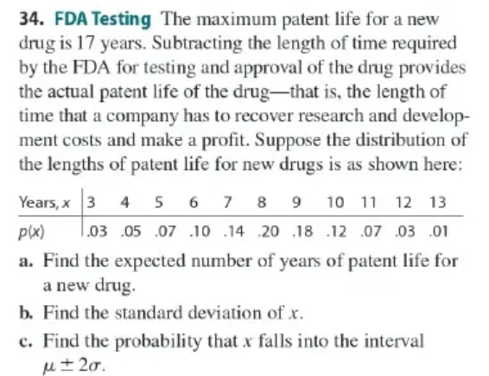
CH05.01_34
 |  |  |  |  |  | a. | 7.9 |  |  |  | b. | 2.2

 |  |  |  |  |  | x | p(x) | xp(x) | (x-u)^2*p(x)
 |  |  |  |  |  | 3 | 0.03 | 0.09 | 0.72
 |  |  |  |  |  | 4 | 0.05 | 0.2 | 0.76 |  | c. | 0.974
 |  |  |  |  |  | 5 | 0.07 | 0.35 | 0.59 |  | P(u-2σ<x<u+2σ)
 |  |  |  |  |  | 6 | 0.1 | 0.6 | 0.36 |  | P(3.55<x<12.25) |  | 0.96
 |  |  |  |  |  | 7 | 0.14 | 0.98 | 0.11 |  | u-2σ= | 3.5502873658 | 0.0089942526837
 |  |  |  |  |  | 8 | 0.2 | 1.6 | 0.00 |  | u+2σ= | 12.249712634 | 0.005
 |  |  |  |  |  | 9 | 0.18 | 1.62 | 0.22 |  |  |  | 0.97399425268
 |  |  |  |  |  | 10 | 0.12 | 1.2 | 0.53 |  | 查表 | =0.9973- | 0.0228 | =0.9745
 |  |  |  |  |  | 11 | 0.07 | 0.77 | 0.67
 |  |  |  |  |  | 12 | 0.03 | 0.36 | 0.50
 |  |  |  |  |  | 13 | 0.01 | 0.13 | 0.26
 |  |  |  |  |  |  |  | 7.9 | 4.73
 |  |  |  |  |  |  |  |  | 2.2

CH05.02_44


 |  |  |  |  |  | n=10
 |  |  |  |  |  | p=0.5
 |  |  |  |  |  | u= | 5
 |  |  |  |  |  | σ= | 1.6
 |  |  |  |  |  | a. | Z= | 0.63245553203
 |  |  |  |  |  | P(X>6)= | P(Z>0.63) | 0.2643

 |  |  |  |  |  | b.
 |  |  |  |  |  | Z= | 0.63245553203 | -0.63245553203

 |  |  |  |  |  | P(4<X<6)=
 |  |  |  |  |  | P(-0.63<Z<0.63)= |  | 0.4714

 |  |  |  |  |  | c. | 0.4714

CH05.02_47
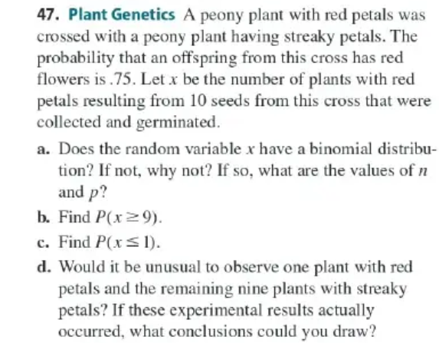

 |  |  |  |  |  | 47. 植物遺傳學
 |  |  |  |  |  | 一株具有紅色花瓣的牡丹植物與一株具有條紋花瓣的牡丹植物交配。來自這次交配的後代有紅色花的機率為 0.75。令 x 為從這次交配所得的 10 顆種子中長出紅色花瓣植物的數量。這些種子都已被收集並發芽。

 |  |  |  |  |  | (a) 隨機變數 x 是否服從二項分配？如果不服從，為什麼？如果服從，n 和 p 的值為何？
 |  |  |  |  |  | (b) 計算 P(x≥9)P(x \geq 9)P(x≥9)。
 |  |  |  |  |  | (c) 計算 P(x≤1)P(x \leq 1)P(x≤1)。
 |  |  |  |  |  | (d) 如果觀察到只有一株植物有紅色花瓣，其餘九株植物都是條紋花瓣，這是否不尋常？若這些實驗結果確實發生了，你可以得出什麼結論？

 |  |  |  |  |  | n= | 10 |  | u= | 7.5
 |  |  |  |  |  | P= | 0.75 | 紅花 | σ= | 1.4
 |  |  |  |  |  | a. | YES,只有紅和非紅兩種結果, n=10 , p=0.75
 |  |  |  |  |  | b. | 0.972 | 0.893 | 0.9325 | P(x<=9)
 |  |  |  |  |  |  | P(x>=9) | 0.0675
 |  |  |  |  |  | c. | P(x<=1) | =0
 |  |  |  |  |  | d. | Z= | -4.7469288317 | --> | outlier
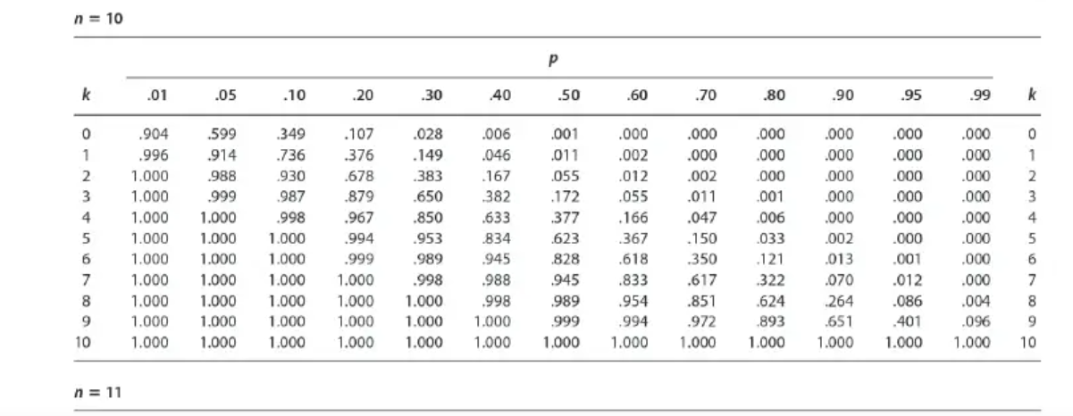

CH06.02_51

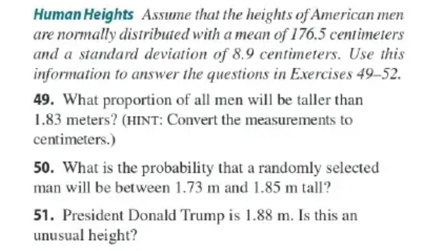
 |  |  |  |  |  |  | u= | 176.5
 |  |  |  |  |  |  | σ= | 8.9

 |  |  |  |  |  |  | Z= | 1.2921348315 | <3
 |  |  |  |  |  |  |  | No.it is not unusual

CH06.02_59

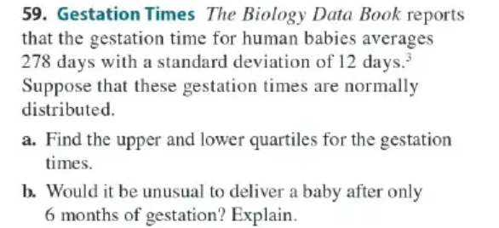
 |  |  |  |  |  |  | u= | 278
 |  |  |  |  |  |  | σ= | 12

 |  |  |  |  |  |  | a. | 314 | u+3σ
 |  |  |  |  |  |  |  | 242 | u-3σ

 |  |  |  |  |  |  | b. | Yes
 |  |  |  |  |  |  |  | 180 < | 242

CH06.03_17
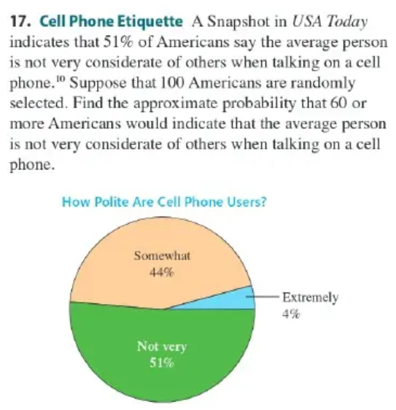
 |  |  |  |  | P(X>=55)= | P(Z>0.8) | =1-0.7881= | 0.2119
 |  |  |  |  | n= | 100
 |  |  |  |  | p= | 0.51
 |  |  |  |  | σ= | 4.9989999
 |  |  |  |  | u= | 51
 |  |  |  |  | Z= | 0.80016004802

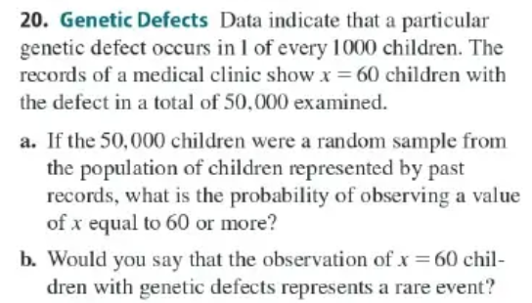
CH06.03_20
 |  |  |  |  |  | a.
 |  |  |  |  |  | p= | 0.001
 |  |  |  |  |  | n= | 50000
 |  |  |  |  |  | u= | 50
 |  |  |  |  |  | σ= | 7.0675313936
 |  |  |  |  |  | P(X>=55)= | =1-0.758 | 0.242
 |  |  |  |  |  | Z= | 0.70746059996

 |  |  |  |  |  | b. | Z= | 0.70746059996
 |  |  |  |  |  |  | Not a raw event

